Sheet1
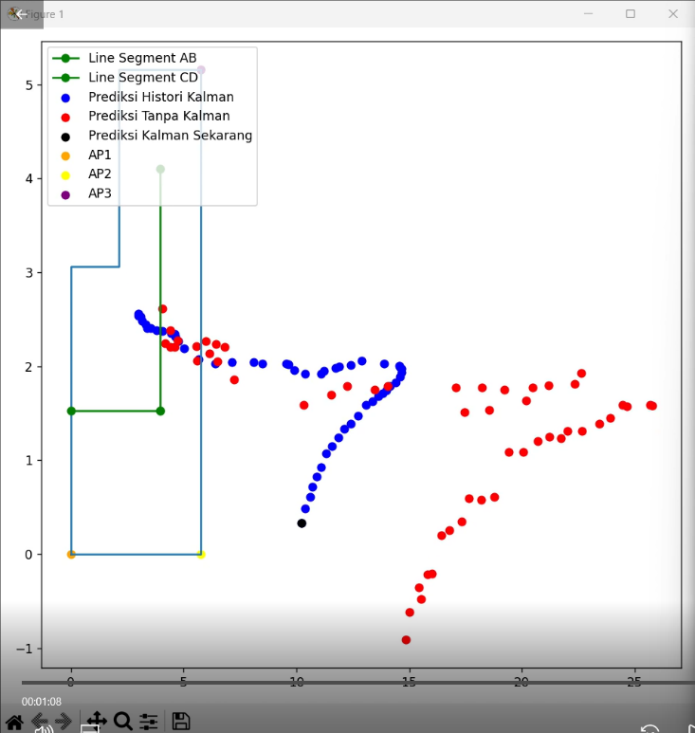
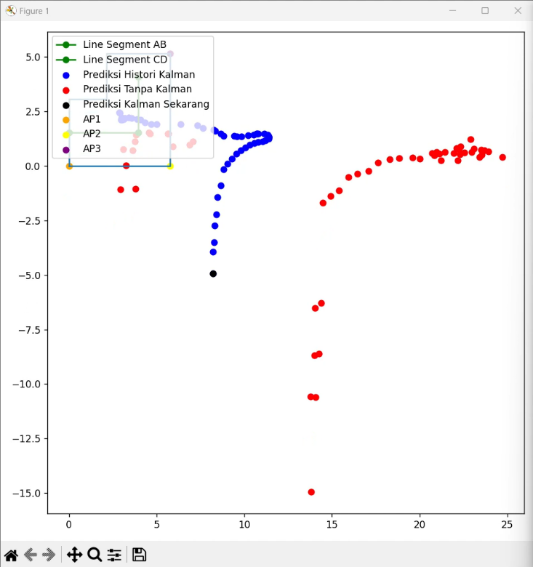
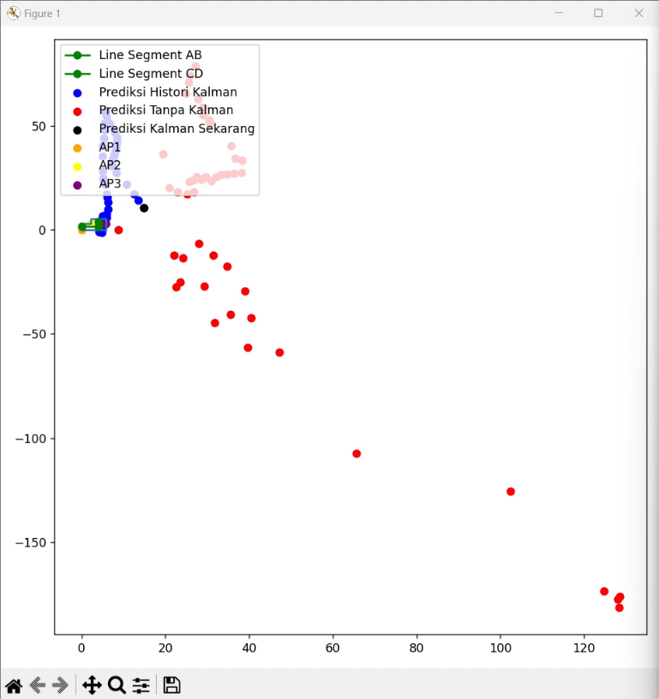
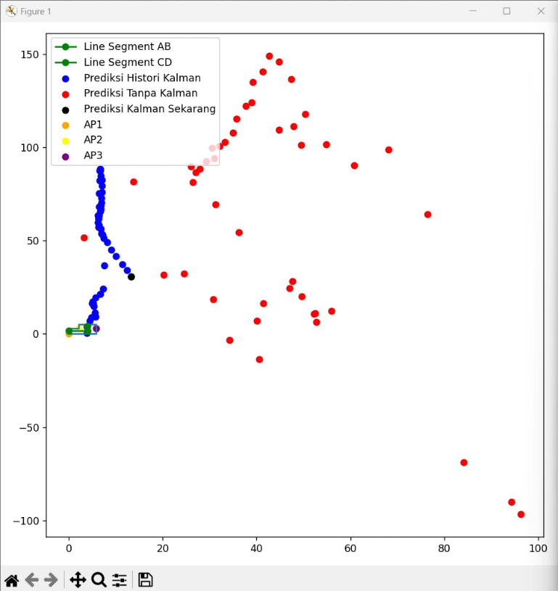
Ruang 1 |  | Error -KF | Error +KF | Persentase
Kosong | Posisi 1 | 2.12 | 0.618 | 70.85%
 | Posisi 2 | 3.376 | 1.666 | 50.65%
Isi | Posisi 1 | 4.876 | 1.436 | 70.55%
 | Posisi 2 | 6.272 | 3.948 | 37.05%

